Sheet1
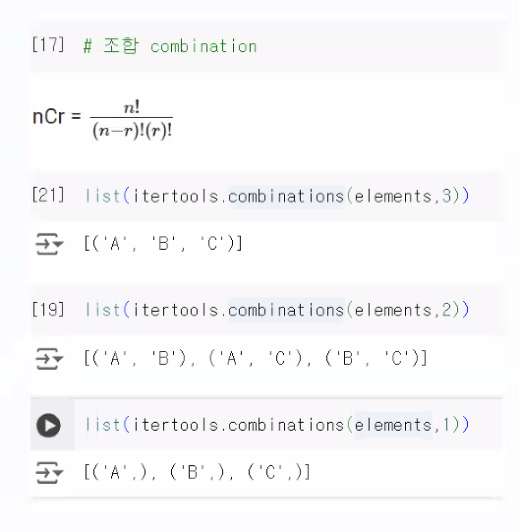
import itertools | 3개 중에 3개 뽑기 (순서고려)
elements = ['A', 'B', 'C'] | A B C
 | A C B
 | B A C
 | B C A
 | C A B
 | C B A

